Abb. G3-3A
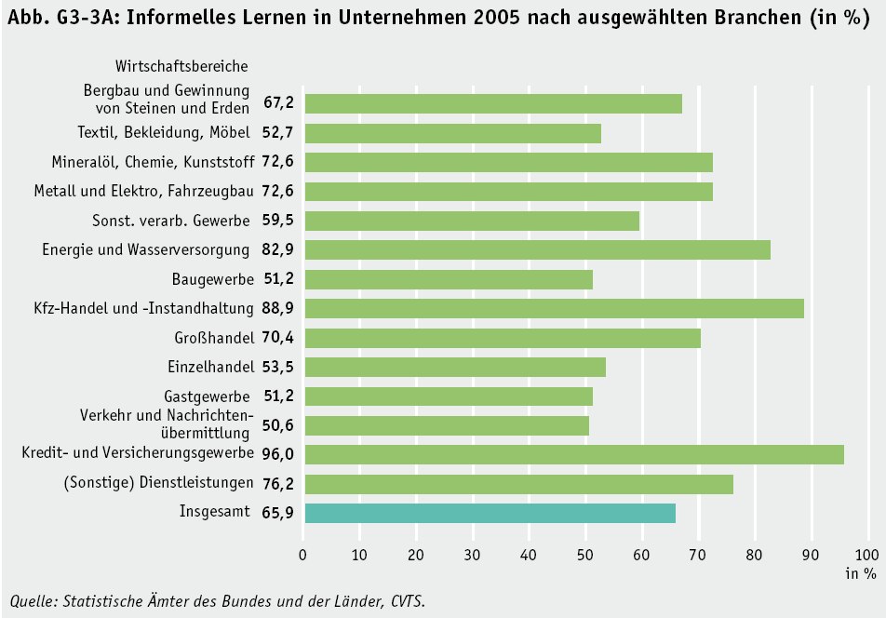
 | 2006
Bergbau und Gewinnung von Steinen und Erden | 67.2
Textil, Bekleidung, Möbel | 52.7
Mineralöl, Chemie, Kunststoff | 72.6
Metall und Elektro, Fahrzeugbau | 72.6
Sonst. verarb. Gewerbe | 59.5
Energie und Wasserversorgung | 82.9
Baugewerbe | 51.2
KFZ-Handel und Instandhaltung | 88.9
Großhandel | 70.4
Einzelhandel | 53.5
Gastgewerbe | 51.2
Verkehr und Nachrichtenübermittlung | 50.6
Kredit- und Versicherungsgewerbe | 96
(Sonstige) Dienstleistungen | 76.2
Insgesamt | 65.9
Zurück zum Inhalt

Abb. G3-4A
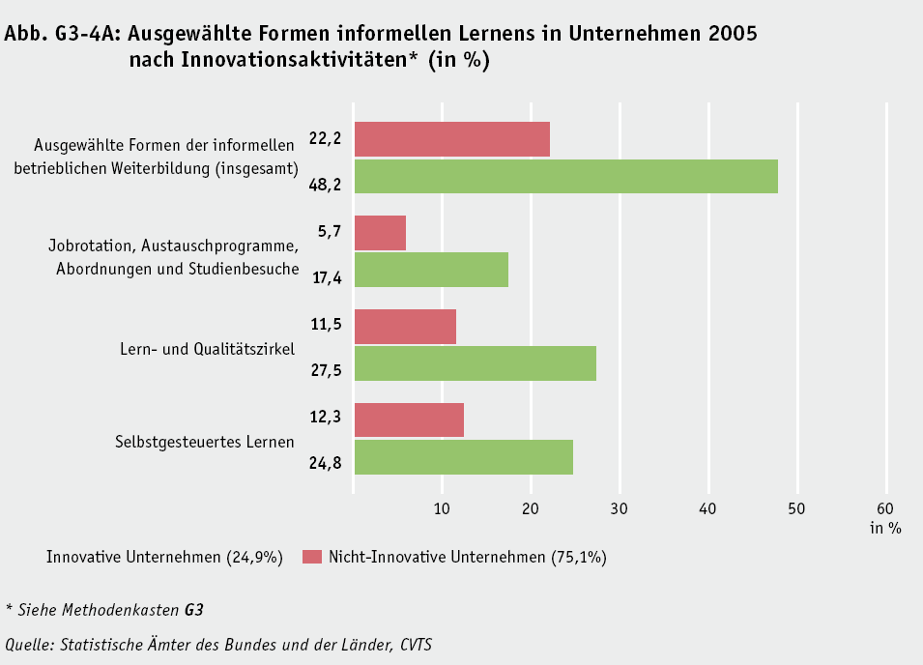
Zurück zum Inhalt

